Грузовые шины
 | Ось | Бренд | Цена оптовая без скидки, бел. руб | Ориентировочная розничная цена | Остатки на складе | * - величину оптовой скидки можете уточнить у менеджера, ответственного за Ваш регион
 |  |  |  | бел. руб

Обращаем Ваше внимание: рисунки протектора находятся в конце файла
215/75R17.5 KAMA NR201 126/124M Ведущая Страна производства: Россия (ВОЗВРАТ НЕВОЗМОЖЕН) | Ведущая | KAMA | 777.19 | 583.00 | >20
215/75R17.5 KAMA NT202 135/133J Прицепная Страна производства: Россия (ВОЗВРАТ НЕВОЗМОЖЕН) | Прицепная | KAMA | 776.64 | 582.00 | 6
215/75R17.5 KAMA NF202 126/124M Рулевая Страна производства: Россия (ВОЗВРАТ НЕВОЗМОЖЕН) | Рулевая | KAMA | 760.67 | 571.00 | >20
235/75R17.5 KAMA NR202 132/130M Ведущая Страна производства: Россия (ВОЗВРАТ НЕВОЗМОЖЕН) | Ведущая | KAMA | 964.50 | 723.00 | >20
235/75R17.5 KAMA NT202 143/141J Прицепная Страна производства: Россия (ВОЗВРАТ НЕВОЗМОЖЕН) | Прицепная | KAMA | 910.04 | 683.00 | >20
235/75R17.5 KAMA NF202 132/130M Рулевая Страна производства: Россия (ВОЗВРАТ НЕВОЗМОЖЕН) | Рулевая | KAMA | 931.95 | 699.00 | 10
12.00R18 КАМА-431 135J Универсальная Страна производства: Россия (ВОЗВРАТ НЕВОЗМОЖЕН!) | Универсальная | KAMA | 1494.67 | 1,121.00 | 8
245/70R19.5 KAMA NR201 136/134M Ведущая Страна производства: Россия (ВОЗВРАТ НЕВОЗМОЖЕН) | Ведущая | KAMA | 976.74 | 733.00 | >20
245/70R19.5 KLD200 136/134M 16PR Ведущая Страна производства: Таиланд (ВОЗВРАТ НЕВОЗМОЖЕН!) | Ведущая | LINGLONG | 633.07 | 475.00 | 2
245/70R19.5 KAMA NT202 141/140J Прицепная Страна производства: Россия (ВОЗВРАТ НЕВОЗМОЖЕН!) | Прицепная | KAMA | 937.82 | 703.00 | 10
245/70R19.5 KAMA NF201 136/134M Рулевая Страна производства: Россия (ВОЗВРАТ НЕВОЗМОЖЕН) | Рулевая | KAMA | 942.35 | 707.00 | 12
265/70R19.5 KAMA NR202 140/138M Ведущая Страна производства: Россия (ВОЗВРАТ НЕВОЗМОЖЕН) | Ведущая | KAMA | 1105.36 | 829.00 | 12
265/70R19.5 KAMA NT202 143/141J Прицепная Страна производства: Россия (ВОЗВРАТ НЕВОЗМОЖЕН) | Прицепная | KAMA | 1215.02 | 911.00 | 12
265/70R19.5 KAMA NF202 140/138M Рулевая Страна производства: Россия (ВОЗВРАТ НЕВОЗМОЖЕН) | Рулевая | KAMA | 1092.51 | 819.00 | 5
285/70R19.5 KAMA NR201 145/143M Ведущая Страна производства: Россия (ВОЗВРАТ НЕВОЗМОЖЕН) | Ведущая | KAMA | 1335.75 | 1,002.00 | 2
9.00R20 И-Н 142 БМ 140/137K нс14 Универсальная Страна производства: Россия (ВОЗВРАТ НЕВОЗМОЖЕН!) | Универсальная | KAMA | 854.30 | 641.00 | 8
10.00R20 И-281 У-4 146/143J Универсальная Страна производства: Россия (ВОЗВРАТ НЕВОЗМОЖЕН!) | Универсальная | KAMA | 1077.52 | 808.00 | 8
11.00R20 KAMA-310 150/146K нс16 Универсальная Страна производства: Россия (ВОЗВРАТ НЕВОЗМОЖЕН!) | Универсальная | KAMA | 1123.78 | 843.00 | 8
11.00R20 I-68A NS16 150/146K Универсальная Страна производства: Россия (ВОЗВРАТ НЕВОЗМОЖЕН!) | Универсальный | KAMA | 1098.69 | 824.00 | 12
12.00R20 КАМА-310 154/149J нс18 Универсальная Страна производства: Россия (ВОЗВРАТ НЕВОЗМОЖЕН!) | Универсальная | KAMA | 1245.43 | 934.00 | 11
12.00R20 КАМА-402 154/149J нс18 Универсальная Страна производства: Россия (ВОЗВРАТ НЕВОЗМОЖЕН!) | Универсальная | KAMA | 1272.72 | 955.00 | 8
12.00R20 ИД 304,У-4 150/146J нс16 Универсальная Страна производства: Россия (ВОЗВРАТ НЕВОЗМОЖЕН!) | Универсальная | KAMA | 1285.88 | 964.00 | 8
12.00R20 ИД 304,У-4 154/149J нс18 Универсальная Страна производства: Россия (ВОЗВРАТ НЕВОЗМОЖЕН!) | Универсальная | KAMA | 1366.90 | 1,025.00 | 15
275/70R22.5 KAMA NR201 148/145L Ведущая Страна производства: Россия (ВОЗВРАТ НЕВОЗМОЖЕН!) | Ведущая | KAMA | 1688.28 | 1,266.00 | >20
275/70R22.5 KAMA NF201 148/145M Рулевая Страна производства: Россия (ВОЗВРАТ НЕВОЗМОЖЕН) | Рулевая | KAMA | 1603.77 | 1,203.00 | 7
295/80R22.5 KAMA NR202 152/148M Ведущая Страна производства: Россия (ВОЗВРАТ НЕВОЗМОЖЕН!) | Ведущая | KAMA | 1889.05 | 1,417.00 | 16
295/80R22.5 KTD300 152/148M 16PR Ведущая Страна производства: Таиланд (ВОЗВРАТ НЕВОЗМОЖЕН!) | Ведущая | LINGLONG | 1116.44 | 837.00 | 2
295/80R22.5 KAMA NF202 152/148M Рулевая Страна производства: Россия (ВОЗВРАТ НЕВОЗМОЖЕН!) | Рулевая | KAMA | 1741.27 | 1,306.00 | 5
315/60R22.5 KAMA NR201 152/148K Ведущая Страна производства: Россия (ВОЗВРАТ НЕВОЗМОЖЕН) | Ведущая | KAMA | 1912.48 | 1,434.00 | >20
315/60R22.5 KAMA NF201+ 152/148L Рулевая Страна производства: Россия (ВОЗВРАТ НЕВОЗМОЖЕН) | Рулевая | KAMA | 1857.84 | 1,393.00 | 6
315/70R22.5 KAMA NR202 154/150L Ведущая Страна производства: Россия (ВОЗВРАТ НЕВОЗМОЖЕН) | Ведущая | KAMA | 1967.06 | 1,475.00 | >20
315/70R22.5 KAMA NF202 154/150L Рулевая Страна производства: Россия (ВОЗВРАТ НЕВОЗМОЖЕН) | Рулевая | KAMA | 1825.77 | 1,369.00 | 7
315/80R22.5 KAMA NR201 156/150L Ведущая Страна производства: Россия (ВОЗВРАТ НЕВОЗМОЖЕН) | Ведущая | KAMA | 2009.78 | 1,507.00 | 15
315/80R22.5 KAMA NF201 156/150L Рулевая Страна производства: Россия (ВОЗВРАТ НЕВОЗМОЖЕН) | Рулевая | KAMA | 1917.68 | 1,438.00 | >20
385/65R22.5 KAMA NT201 160K Прицепная Страна производства: Россия (ВОЗВРАТ НЕВОЗМОЖЕН) | Прицепная | KAMA | 2028.19 | 1,521.00 | >20
385/65R22.5 KAMA NT101 164K Прицепная Страна производства: Россия (ВОЗВРАТ НЕВОЗМОЖЕН) | Прицепная | KAMA | 2193.47 | 1,645.00 | 8
385/65R22.5 KAMA NF202 160K Рулевая Страна производства: Россия (ВОЗВРАТ НЕВОЗМОЖЕН) | Рулевая | KAMA | 2088.96 | 1,567.00 | 1
12.00R24 KAMA NR701 160/156K Ведущая (Рулевая) Страна производства: Россия (ВОЗВРАТ НЕВОЗМОЖЕН!) | Ведущая | KAMA | 2625.42 | 1,969.00 | >20
12.00R24 KAMA NU702 Универсальная 160/156K Страна производства: Россия (ВОЗВРАТ НЕВОЗМОЖЕН!) | Универсальный | KAMA | 2598.56 | 1,949.00 | 10
14.00-20 ОИ-25 140G нс10 Универсальная Страна производства: Россия (ВОЗВРАТ НЕВОЗМОЖЕН!) | Универсальная | KAMA | 2049.86 | 1,537.00 | 4
14.00-20 ОИ-25 146G нс14 Универсальная Страна производства: Россия (ВОЗВРАТ НЕВОЗМОЖЕН!) | Универсальная | KAMA | 2251.30 | 1,688.00 | 4

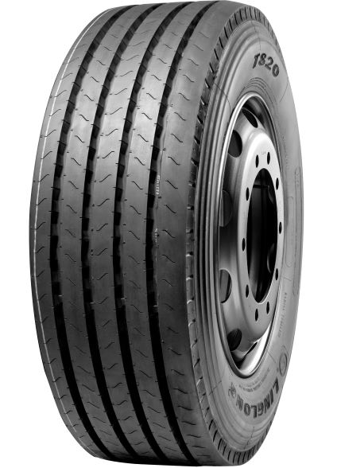

T820

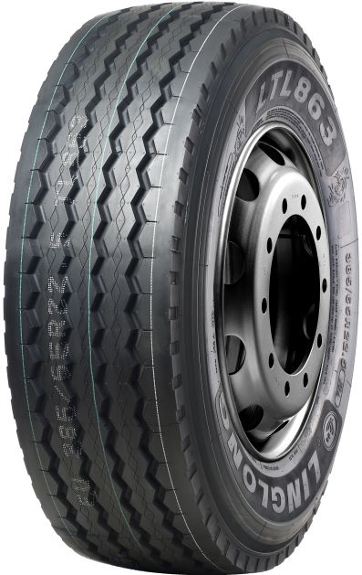

LTL863

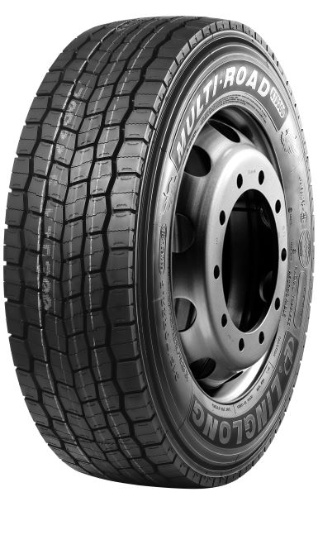

KTD300

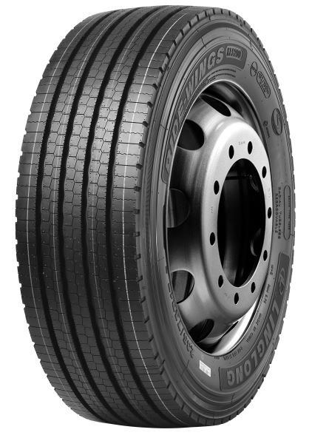

KLS200

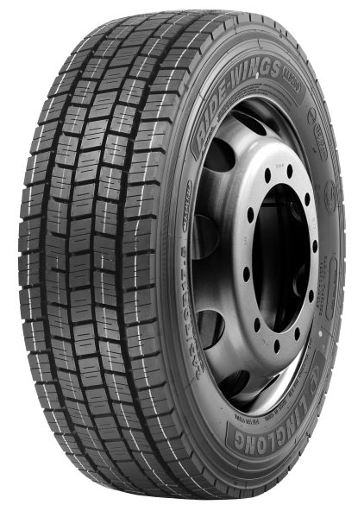

KLD200

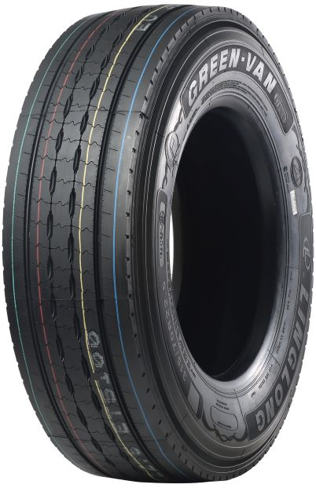

ETS100

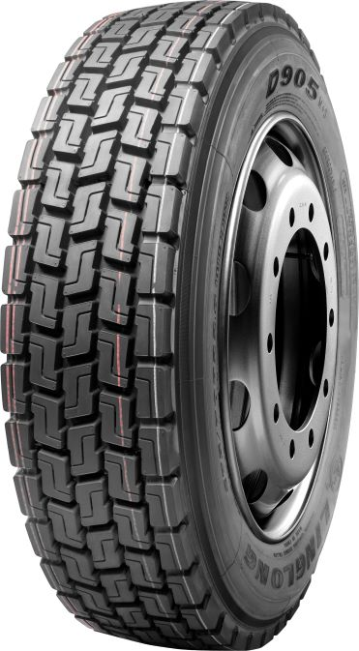

D905

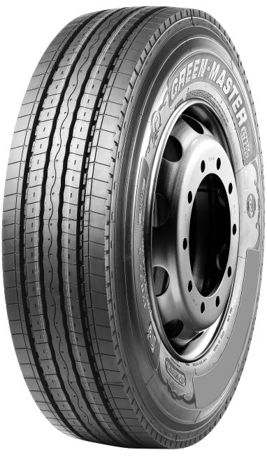

KTS300

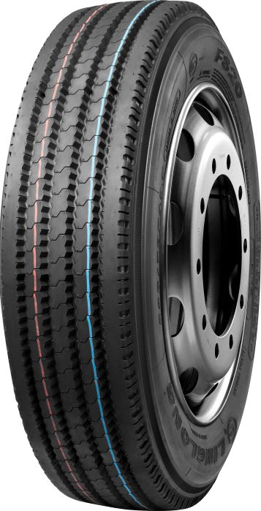

F820

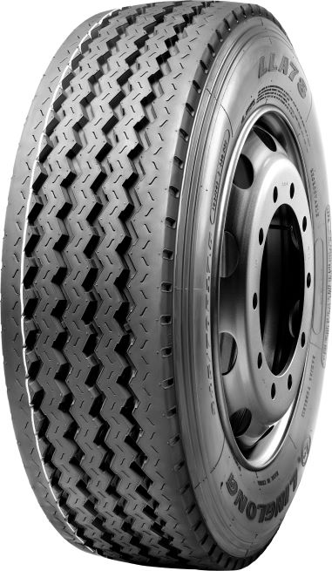

LLA78

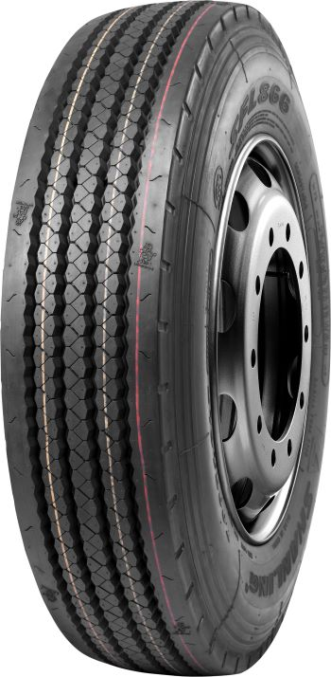

LFL866

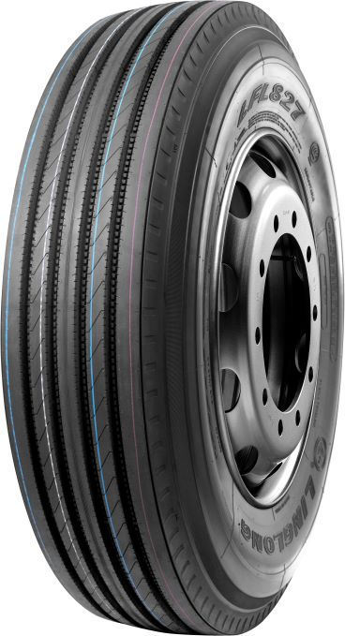

LFL827

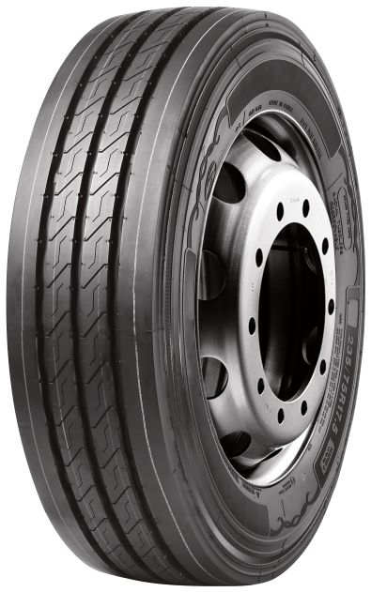

KLT200

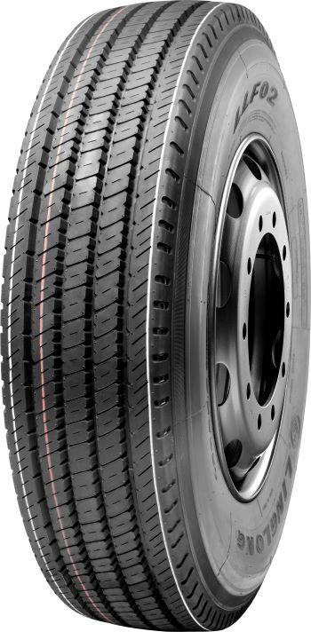

LLF02

